注文票
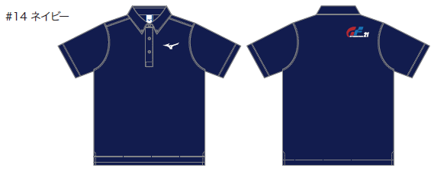
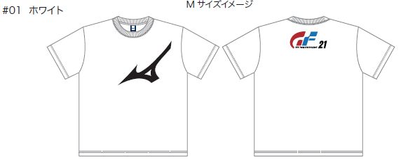
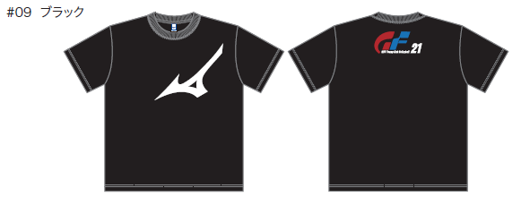
2026 岐阜ヤングクラブ大会 Ｔシャツ注文票
 |  |  |  |  |  |  |  |  |  | ◆Tシャツ
チーム名 |  |  |  | 氏名 |  |  |  | 記入日

■Ｔシャツ：1枚 3,300円（税込) |  |  |  |  |  | ■ポロシャツ：1枚 4,300円（税込)
番号 | カラー | サイズ明細 |  |  |  |  |  | 合計 | 金額
 |  | S | M | L | XL | 2XL | 3XL | 枚数 | 税込（円）
Tシャツ | ホワイト |  |  |  |  |  |  | 0 | 0
 | ネイビー |  |  |  |  |  |  | 0 | 0
 | ブラック |  |  |  |  |  |  | 0 | 0
ポロシャツ | ホワイト |  |  |  |  |  |  | 0 | 0
 | ブラック |  |  |  |  |  |  | 0 | 0
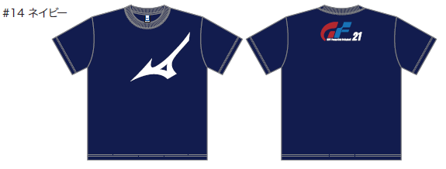
 | ネイビー |  |  |  |  |  |  | 0 | 0
 | 合計 | 0 | 0 | 0 | 0 | 0 | 0 | 0 | 0

 |  |  |  |  |  |  | 合計 | 0 | 0
■サイズ表記
 | Ｔシャツ | S | M | L | XL | 2XL | 3XL
 | 身丈(cm) | 64 | 67 | 70 | 72 | 76 | 79
 | 身幅(cm) | 49.5 | 52.5 | 54.5 | 57.5 | 61.5 | 64.5
 | 肩幅(cm) | 41 | 44 | 46 | 49 | 52 | 54
 | 袖丈(cm) | 18 | 19 | 20 | 21 | 22 | 23

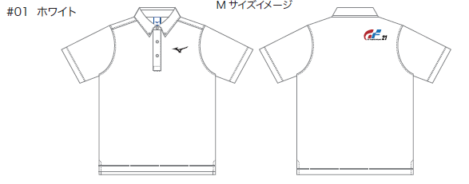
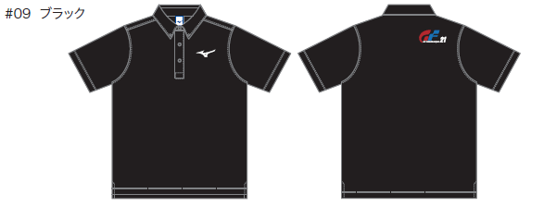
 |  |  |  |  |  |  |  |  |  | ◆ポロシャツ
 | ポロシャツ | S | M | L | XL | 2XL | 3XL
 | 身丈(cm) | 65 | 68 | 71 | 74 | 77 | 80
 | 身幅(cm) | 47 | 50 | 53 | 56 | 59 | 63
 | 肩幅(cm) | 40 | 41 | 42 | 43 | 44 | 45
 | 袖丈(cm) | 22 | 23 | 24 | 25 | 26 | 27

デザイン
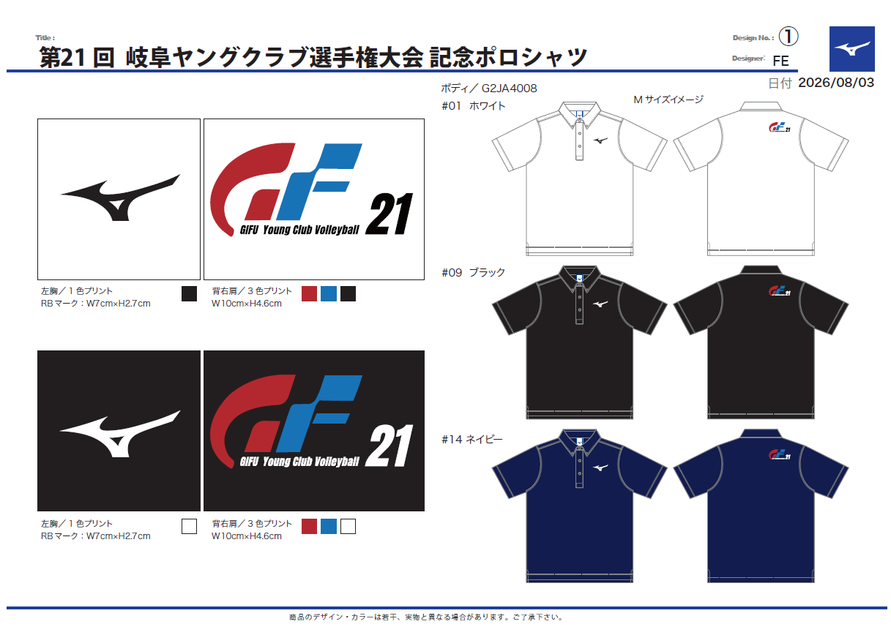
◆Tシャツ
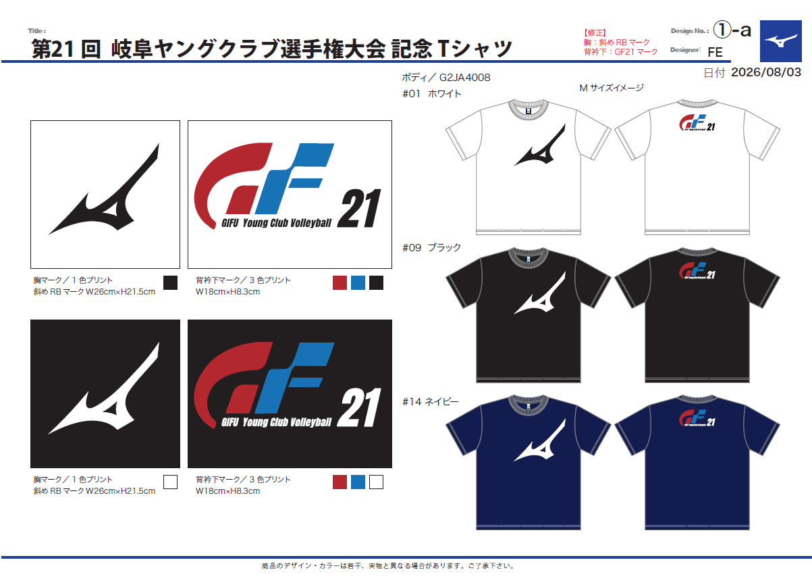

◆ポロシャツ

